Hoja1
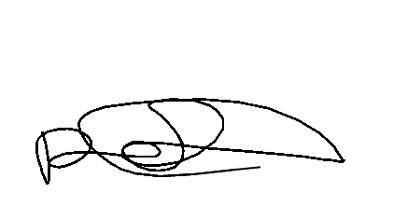

 |  |  |  | CONTROL DE MOLIENDA ZONA CENTRO |  |  |  |  | MOLIENDA DE TRIGO Nº

 |  |  |  |  |  |  |  |  | 1430
 |  |  |  |  |  |  |  |  | Hora Turno1 | 13:57
 |  |  |  |  |  |  |  |  | Hora Turno2 | 10:00
 |  |  |  |  |  |  |  |  | Hora Turno3 | 05:59
 |  |  |  |  |  |  | FECHA | 2026-01-15
 |  |  |  |  |  |  | Responsable |  | Gleimer Paez
N SAP Orden de Trabajo | REFERENCIA | 1 TURNO | LOTE | 2 TURNO | LOTE | 3 TURNO | LOTE | TOTAL KILOS | MATERIALES | LOTES TURNO 1 | LOTES TURNO 2 | LOTES TURNO 3
16614-10-20 | EXTRAPAN X50 | 362 | 140126B |  |  |  |  | #VALUE! | EMPAQUE EXTRA PAN X50 | MP-02176
 |  | 143 | 150126B
 | EXTRAPAN X25 |  |  |  |  |  |  | #VALUE! | EMPAQUE EXTRA PAN X25 | 0

 | EXTRAPAN X10 |  |  |  |  |  |  | #VALUE! | EMPAQUE EXTRAPAN X10 | 0

 | ARTESANAL X50 |  |  |  |  |  |  | #VALUE! | EMPAQUE GALERAS ROJO X50 | 0

 | ARTESANAL X25 |  |  |  |  |  |  | #VALUE! | EMPAQUE GALERAS VERDE X50 | 0

 | FUERTE X25 |  |  |  |  |  |  | #VALUE! | EMPAQUE GALERAS CAFÉ X50 | 0

 | NATURAL X50 |  |  |  |  |  |  | #VALUE! | EMPAQUE GALERAS AZUL X50 | 0

 | ESPECIAL X50 |  |  |  |  |  |  | #VALUE! | EMPAQUE GALERAS NARANJA X25 | 0

 | ESPECIAL X25 |  |  |  |  |  |  | #VALUE! | EMPAQUE GALERAS KRAFT X25 | 0

 | EXCLUSIVA X50 |  |  |  |  |  |  | #VALUE! | EMPAQUE MULTI BEIGE X25 | MP-02224

 | DESARROLLO X1 |  |  |  |  |  |  | #VALUE! | EMPAQUE GALERAS MOG X40 | MP-02077

16614-30 | HARINA ALTA PROTEINA X1 | 5808 | 150126B | 29584 | 150126B | 29136 | 150126B | #VALUE! | EMPAQUE GALERAS SAL X25 | MP-02063

 | HARINA MEDIA PROTEINA X1 |  |  |  |  |  |  | #VALUE! | EMPAQUE GALERAS SEG X50 | MP-01942

 | HARINA BAJA PROTEINA X1 |  |  |  |  |  |  | #VALUE! | VITAMINA | MP-02161

 | ARTESANAL X1 |  |  |  |  |  |  | #VALUE! | MEJORANTE EXTRA PAN | 080126B1-140126B

 | FUERTE EXPORTACIÓN |  |  |  |  |  |  | #VALUE! | MEJORANTE ARTESANAL | 0

 | HARINA T1 X 50 |  |  |  |  |  |  | #VALUE! | HILO BLANCO | 0

16614-40 | SALVADO X25 | 49 | 130126B | 58 | 130126B | 40 | 130126B | #VALUE! | HILO VERDE | MP-02234

16614-50 | MOGOLLA X40 | 137 | 130126B | 98 | 130126B | 129 | 130126B | #VALUE! | HILO NARANJA | MP-01747

16614-70 | SEGUNDA X50 |  |  | 62 | 130126B | 69 | 130126B | #VALUE! | EMPAQUE FUERTE EXPORTACION | 0

16614-60 | SÉMOLA FINA X25 |  |  | 10 | 140126B | 5 | 140126B | #VALUE!

 | SEMOLA GRUESA X25 |  |  |  |  |  |  | #VALUE!

 | GERMEN X25 |  |  |  |  |  |  | #VALUE!

TOTAL HARINA | #VALUE! |  |  |  |  |  |  | TOTAL | #VALUE!

 |  |  |  |  |  |  |  | ENCARGADO TURNO 1
EXT. HARINA | #VALUE! | Antonio |  | Yolmer |  | Luis poloche |  | ENCARGADO TURNO 2 | 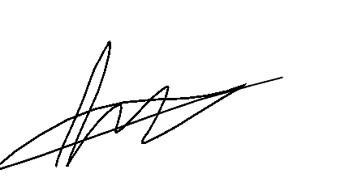 
EXT. MOGOLLA | #VALUE! | Rolando |  | Wuilson |  | Fernando |  | ENCARGADO TURNO 3 |  |  | 0 | 0
EXT. SALVADO x25 | #VALUE! | Elmer |  | Julio |  | Ferney |  | ALMACENISTA 1 | Gleimer Paez
EXT. SEGUNDA | #VALUE! |  |  |  |  | Hernando |  | ALMACENISTA 2 | Gleimer Paez
EXT. GERMEN | #VALUE! |  |  |  |  |  |  | COORDINADOR DE OPERACIONES
EXT.SALVADO X30 | #REF!
Observaciones

 |  | 0 |  | 0 |  | 0 |  | 0

 |  | 0 |  | 0 |  | 0 |  | 0

